상품제안서
휴대용 손난로 보조배터리 HOT10 2500mAh | 상품코드: F15297

 |  |  |  |  |  |  | 02-412-0044 | www.easy1.co.kr
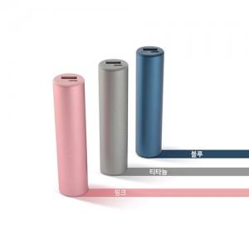

【상세/제작정보】 | 초경량 96g , 올 어라운드 발열, 2500mAh용량, 3단계 발열조절

【인쇄/포장옵션】 | 레이저 / 포장지포장

【공급단가】 | 수량 | 50~ | 100~ | 500~ | 1,000~ | 2,000~
*VAT별도 | 단가 | 8,950원 | 8,450원 | 8,120원 | 7,800원 | 7,600원

【상품 URL】 | http://www.easy1.co.kr/src/goods_detail.php?gdno=15297

